橫式
TAIWAN POWER COMPANY
Taichung Power Plant Combined Cycle Renewal Project

DRAWING / DOCUMENT REVIEW COMMENT SHEET
SYSTEM / EQUIPMENT: Electric, Control, Schematic and Instrument Catalogues For Ammonia Vaporizer
DWG / DOC NO.: As following

ITEM NO. | DRAWING/DOCUMENT NO. | SECTION / ITEM / PAGE | COMMENT / QUESTION | CONTRACTOR'S REPLY | REMARK
1 | TC0-1-KNM02-D9311 |  | 意見如附(共一頁)。 |  | DNFPP-IC
 |  |  | 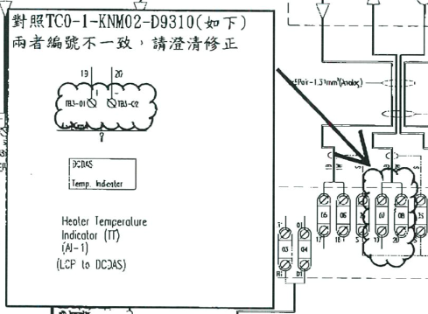 | 已將TIT訊號重新編排,請見進版圖面 TC0-1-KNM02-D9310-B TC0-1-KNM02-D9311-B
 |  |  | 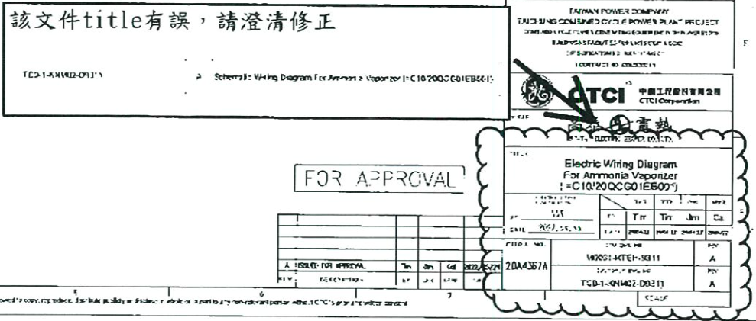 | 已修正,請見進版圖面 TC0-1-KNM02-D9311-B
2 | TC0-1-KNM02-D9310 |  | 圖(TC0-1-KNM02-D9310)，Zone A6，RY3a 接點是否應改為 b 接點，建請澄清。 | RY3為Inter Lock迴路，DCDAS輸出為NC( b 接點)，Relay 保持激磁，故採用ａ接點。 | CPCO-IC
3 | TC0-1-KNM02-D9310 |  | 圖(TC0-1-KNM02-D9310)，Zone B1，AC120V 的控制線規格 16 AWG PVC 不符規定，請依規範 Part VII Section No. 1.21.2.3 item 10，以符規定。 | 已將控制線規格改為14AWG PVC,請見進版圖面TC0-1-KNM02-D9310-B | CPCO-IC/ PECL-EE
4 | TC0-1-KNM02-D9309、 TC0-1-KNM02-D9310、 TC0-1-KNM02-D9311 |  | 請在各圖面標註 480V 3P 60Hz 及 120V 1P 60Hz 電源之來源。 | 請CTCI協助提供，請EE提供 | CPCO-EE
5 | TC0-1-KNM02-E9323 |  | (1).Temperature transmitter 需符合 Part VIII Section No. 14.4.6.13 規定，請澄清。 (2).Hazardous Locations Certificates、FM Explosion-proof、Dust ignition-proof 需 符合 Part VII Section No. 1.20 規定，請澄清。 (3).Transmitter power terminals rated to 42.4 Vdc 不符規定，請依規範 Part VII Section No. 12.0 及 Part VIII，以符規定。 (4).LCD display 需符合 Part VIII Section No. 14.4.17.3 規定，請澄清。 | (1)請參考型錄第5及9頁Transmitter 輸出 4–20 mA with digital signal based on HART® Protocol /Configured for HART Revision 7 符合 Part VIII Section No. 14.4.6.13 規定 (2).請參考型錄第13/16頁 "E5 FM Explosion Proof Explosion Proof for Class I, Division 1, Groups B, C, and D./Temperature Code: T5 (Tamb = – 50 °C to 85 °C)，符合 AMMONIA VAPORIZER防爆區域等級ZONE 2 IIA T3，另於交貨時會提供防爆認證資料。 (3)請參考型錄第11頁此Transmitter為二線式(TWO WIRE SYSTEM) 是被動接收DCDAS 24Vdc電源作4~20mA調變，其Power Terminals Rated 為接收12 至42.4 Vdc 外接電源(一般DCDAS負載為 250 ohm，至少需要 18.1 Vdc 電源電壓)，符合規範 Part VII Section No. 12.0 及 Part VIII規定。 (4). Part VIII Section No. 14.4.17.3 規定是指Portable Programming Unit(筆記型電腦作編輯程式)，Transmitter LCD display不適用此規定。 | PECL-EE

